БЛАНК_ЗАКАЗА_2015
Прайс-лист / Бланк заказа (июль 2016 год) |  | Свешников Владимир tel. 8(900)636-36-63 | минимальный заказ от 1 упаковки (6 штук) - 3 цвета к коробке www.babylandco.ru tel. 8 800 700 84 68 |  |  |  |  | 45%
Фото | Арт. | Наименование | Материал | Возраст | Цена | Заказ | Сумма Заказа | РРЦ
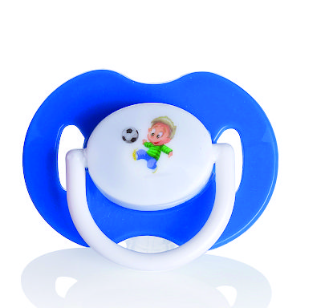 | 220 | Пустышка Baby Land силиконовая классическая 0-6 мес., 1 шт. | Полипропилен,силикон | 0-6 мес. | 73р. |  | 0 | 106р.
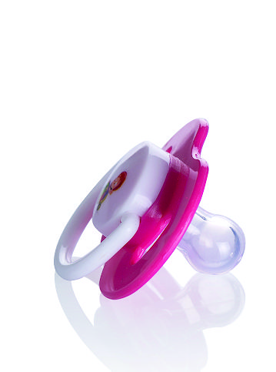 | 224 | Пустышка Baby Land силиконовая ортодонтическая 0-6 мес., 1 шт. | Полипропилен,силикон | 0-6 мес. | 80р. |  | 0 | 116р.
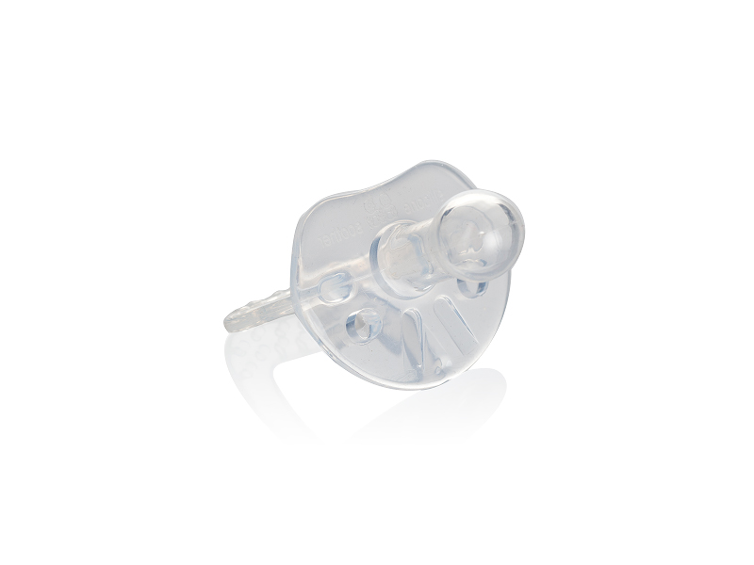 | 228 | Пустышка Baby Land силиконовая классическая с 6 мес., 1 шт. | Полипропилен,силикон | 6-18 мес. | 92р. |  | 0 | 133р.
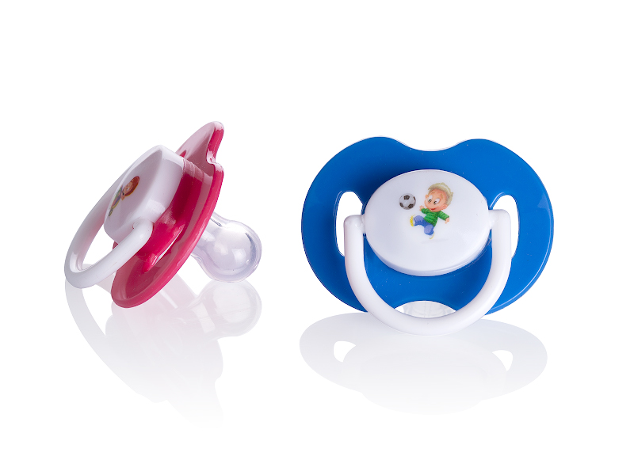 | 230 | Пустышка Baby Land силиконовая классическая 0-6 мес., 2 шт. | Полипропилен,силикон | 0-6 мес. | 143р. |  | 0 | 207р.
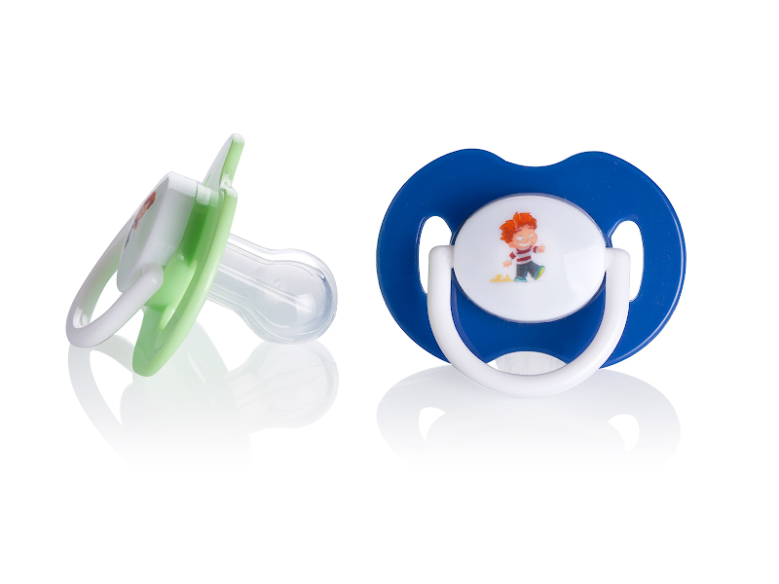 | 231 | Пустышка Baby Land силиконовая классическая с 6 мес., 2 шт. | Полипропилен,силикон | 6-18 мес. | 144р. |  | 0 | 209р.
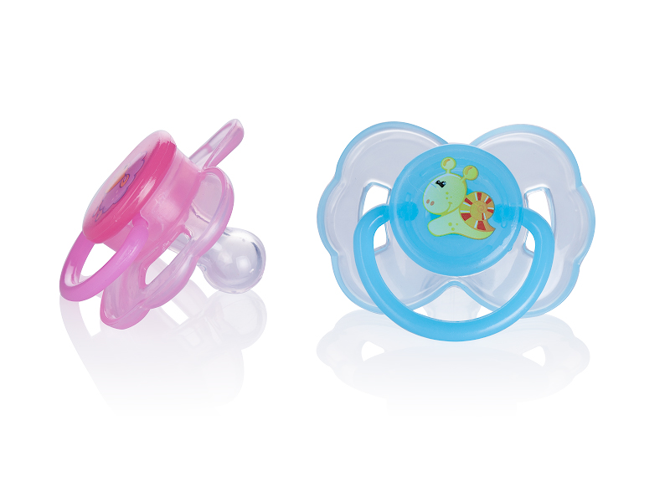 | 234 | Пустышка Baby Land силиконовая классическая 0-6 мес., 2 шт. | Полипропилен,силикон | 0-6 мес. | 151р. |  | 0 | 219р.
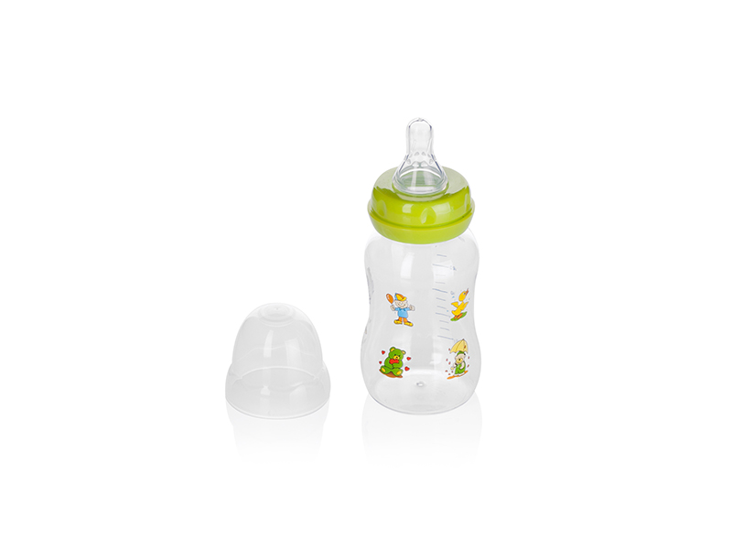 | 240 | Бутылочка Baby Land детская, 150 мл ,средний поток | Полипропилен,силикон | 6-18 мес. | 122р. |  | 0 | 177р.
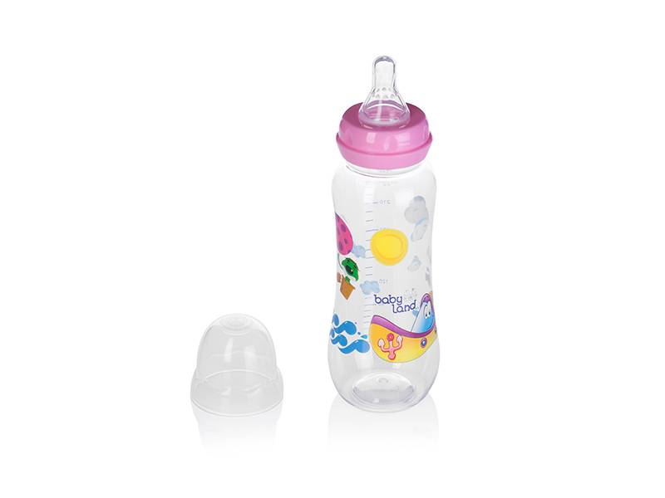 | 241 | Бутылочка Baby Land детская, 240 мл ,средний поток | Полипропилен,силикон | 6-18 мес. | 138р. |  | 0 | 200р.
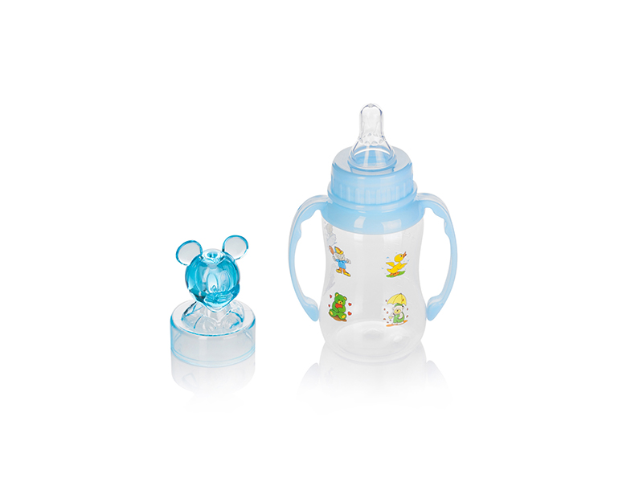 | 242 | Бутылочка Baby Land детская, 150 мл ,средний поток | Полипропилен,силикон | 6-18 мес. | 164р. |  | 0 | 238р.
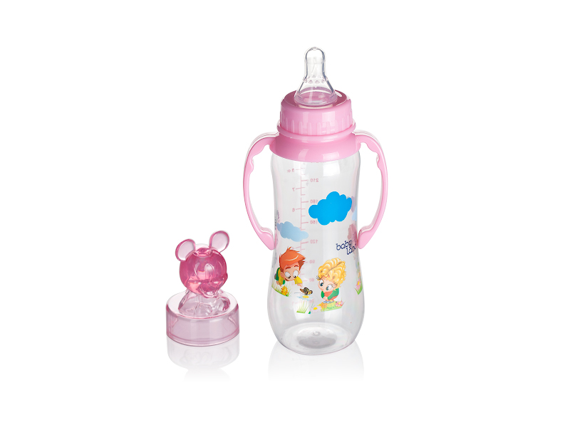 | 243 | Бутылочка Baby Land детская, 240 мл ,средний поток | Полипропилен,силикон | 6-18 мес. | 181р. |  | 0 | 262р.
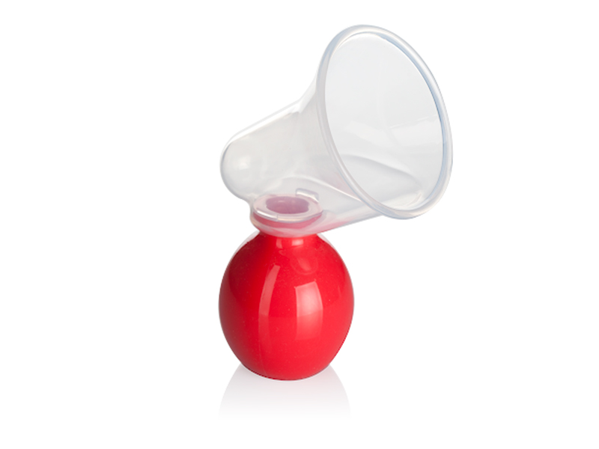 | 245 | Молокоотсос Baby Land ручной | Полипропилен |  | 282р. |  | 0 | 409р.
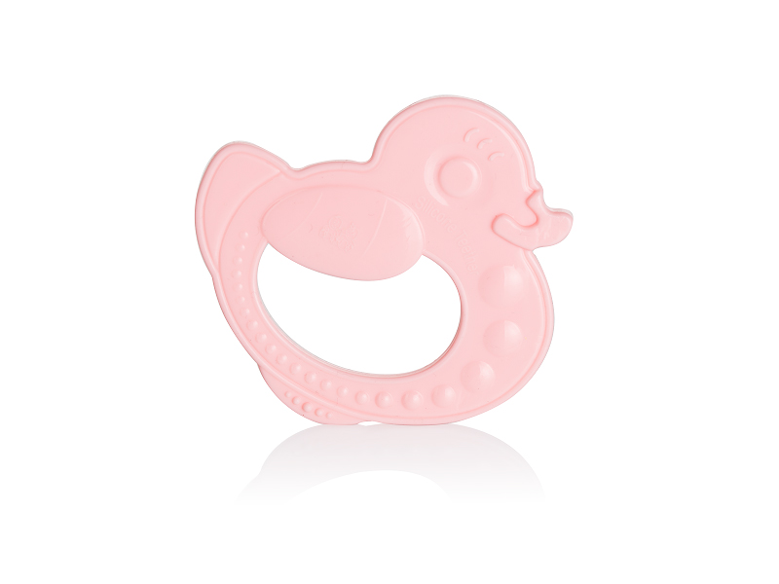 | 246 | прорезыватель babyland силикон с 6 мес. | силикон | 6-18 мес. | 103р. |  | 0 | 149р.
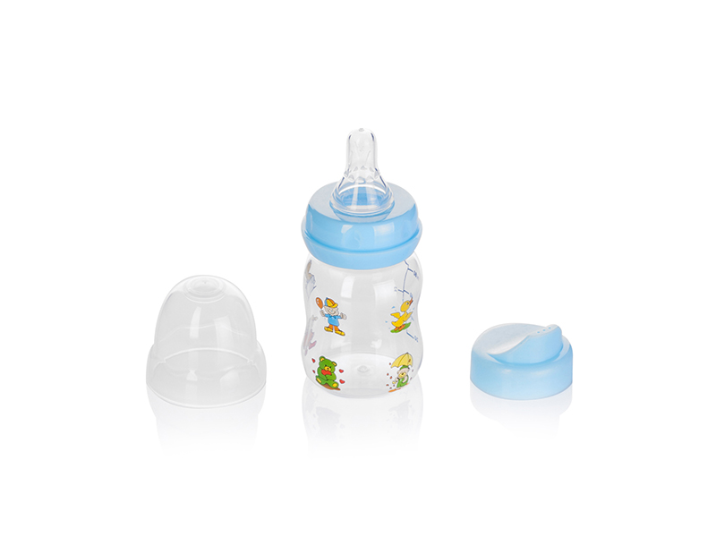 | 261 | Бутылочка-поильник Baby Land, насадка силикон, 80 мл ,средний поток | Полипропилен,силикон | 6-18 мес. | 133р. |  | 0 | 193р.
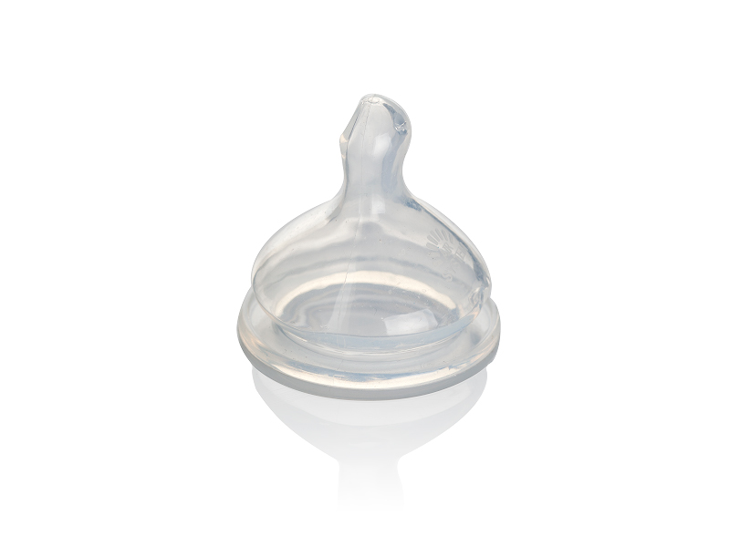 | 262 | Соска Baby Land на бутылочку силиконовая, 6-18 мес.средний поток | силикон | 6-18 мес. | 107р. |  | 0 | 155р.
 | 263 | Соска Baby Land на бутылочку силиконовая, 0-6 мес. Медленный поток | силикон | 0-6 мес. | 66р. |  | 0 | 96р.
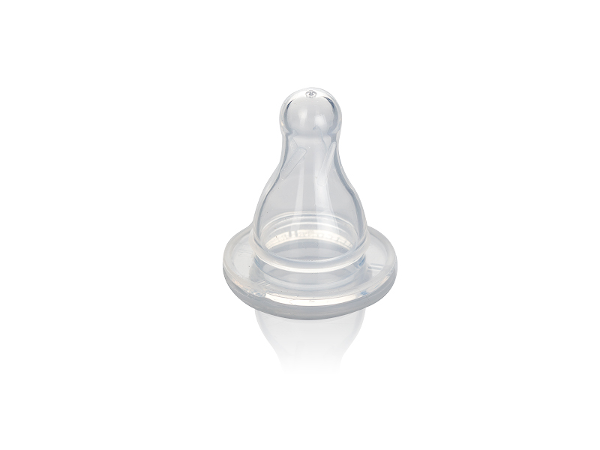 | 264 | Соска Baby Land на бутылочку силиконовая классическая, 6-18 мес. Средний поток | силикон | 6-18 мес. | 66р. |  | 0 | 96р.
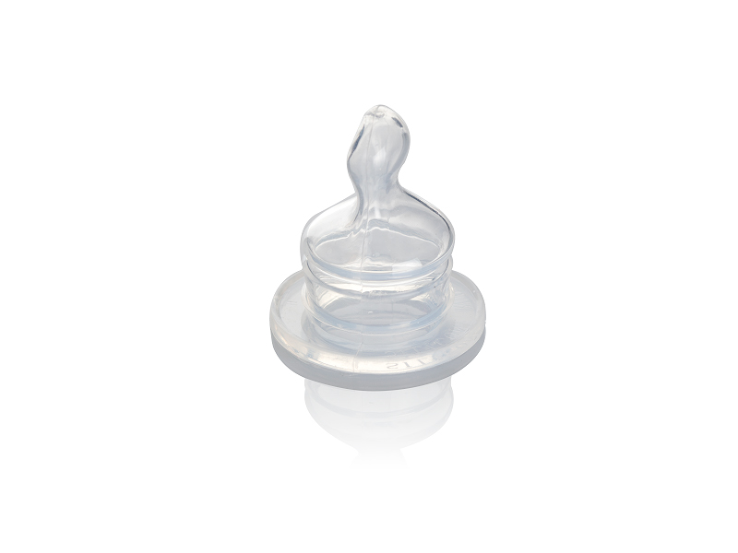 | 265 | Соска Baby Land на бутылочку силиконовая,ортодонтическая, 0-6 мес.медленный поток | силикон | 0-6 мес. | 74р. |  | 0 | 107р.
 | 266 | Соска Baby Land на бутылочку силиконовая,ортодонтическая, 6-18 мес.средний поток | силикон | 6-18 мес. | 74р. |  | 0 | 107р.
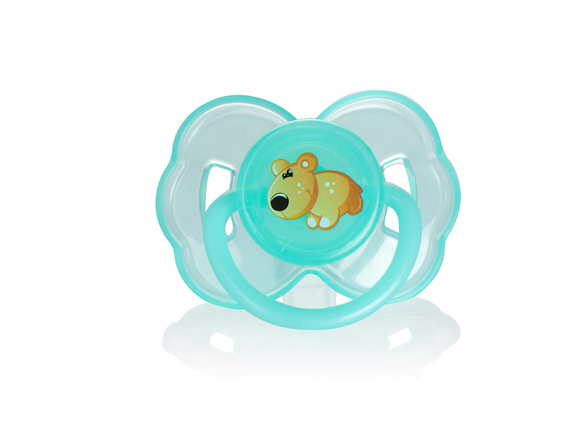 | 269 | Пустышка Baby Land силиконовая классическая 0-6 мес., 1 шт. | Полипропилен,силикон | 0-6 мес. | 90р. |  | 0 | 131р.
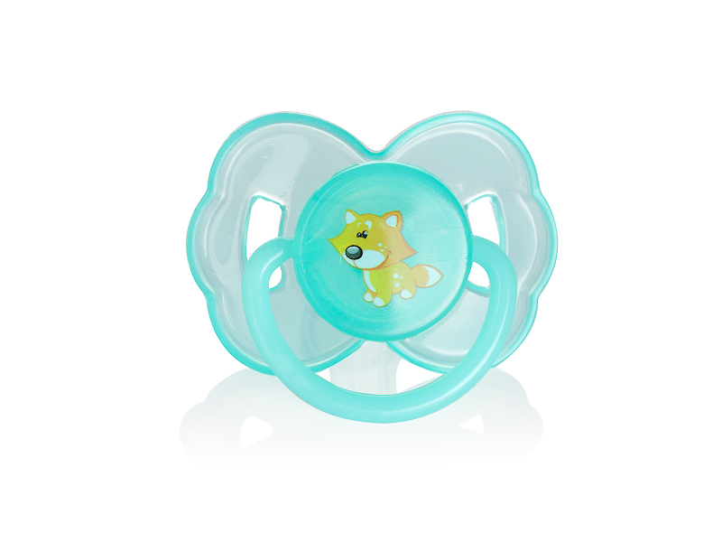 | 270 | Пустышка Baby Land силиконовая классическая 6-18 мес., 1 шт. | Полипропилен,силикон | 0-6 мес. | 90р. |  | 0 | 131р.
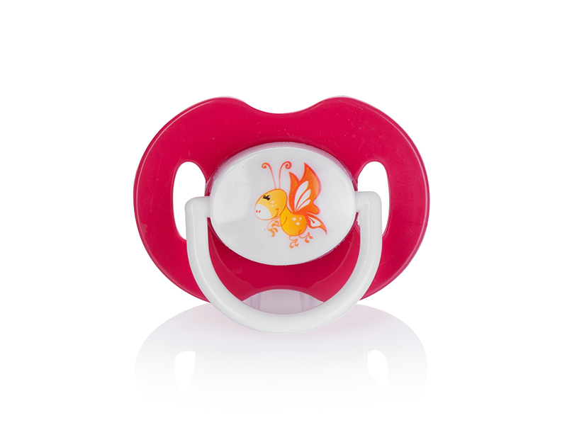 | 271 | Пустышка Baby Land силиконовая склассическая 0-6 мес., 1 шт. | Полипропилен,силикон | 0-6 мес. | 82р. |  | 0 | 119р.
 | 273 | Пустышка Baby Land силиконовая, 1 шт. | силикон | 6-18 мес. | 83р. |  | 0 | 120р.
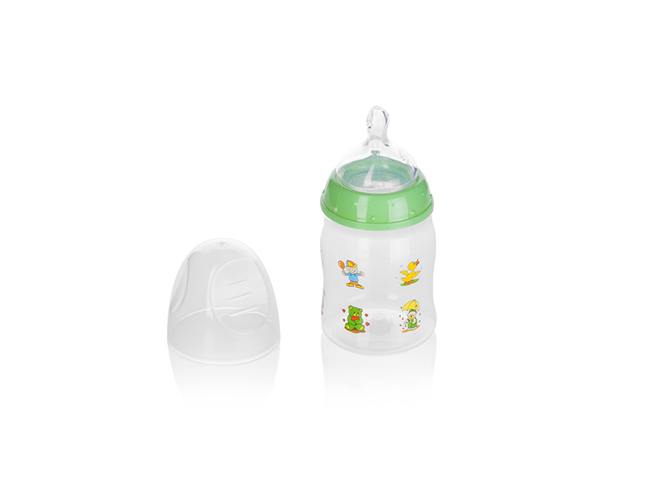 | 276 | Бутылочка Baby Land 150 мл. средний поток | Полипропилен,силикон | 6-18 мес. | 194р. |  | 0 | 281р.
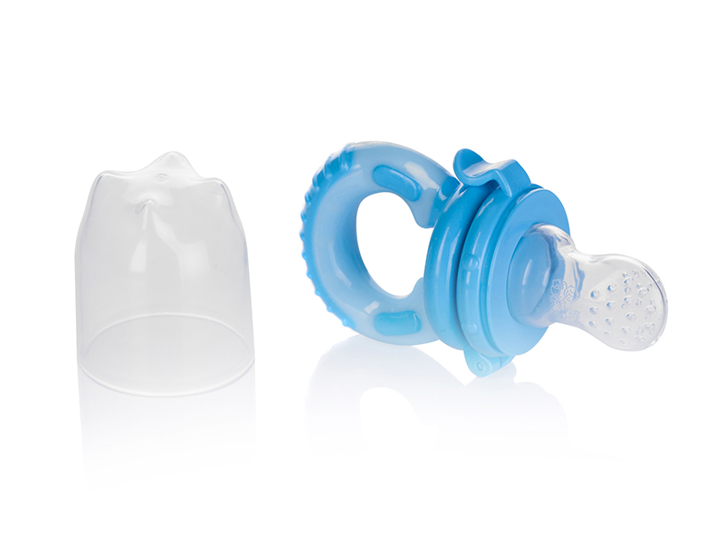 | 290 | Ниблер Baby Land для кормления, силикон ,размер 1 | Полипропилен,силикон | 0-6 мес. | 150р. |  | 0 | 218р.
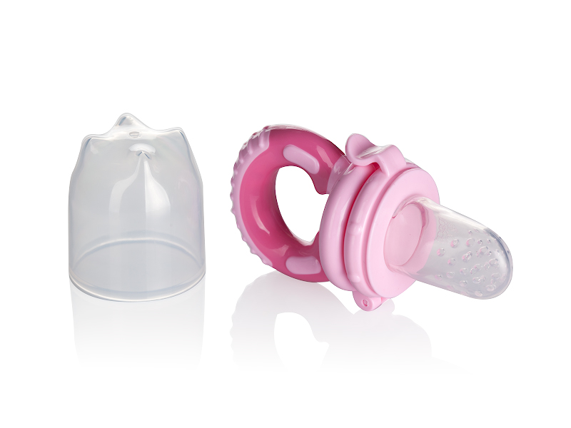 | 291 | Ниблер Baby Land для кормления, силикон ,размер 2 | Полипропилен,силикон | 6-18 мес. | 150р. |  | 0 | 218р.
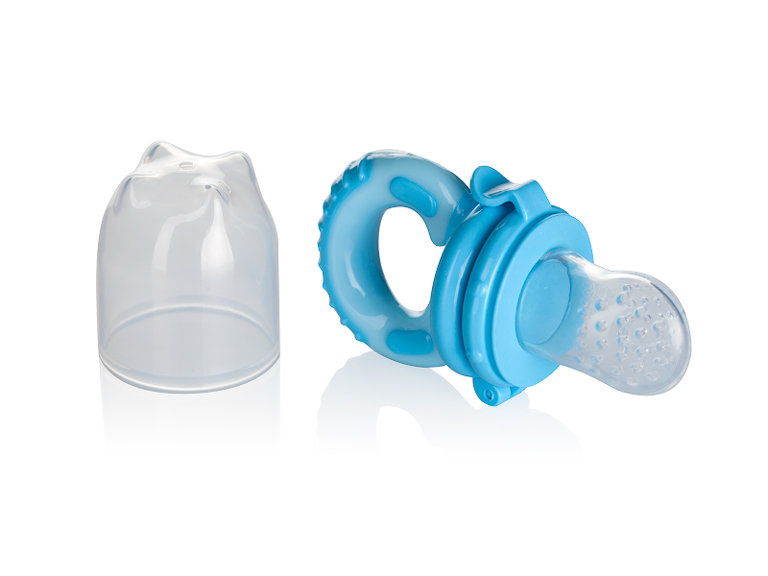 | 292 | Ниблер Baby Land для кормления, силикон ,размер 3 | Полипропилен,силикон | 6-18 мес. | 150р. |  | 0 | 218р.
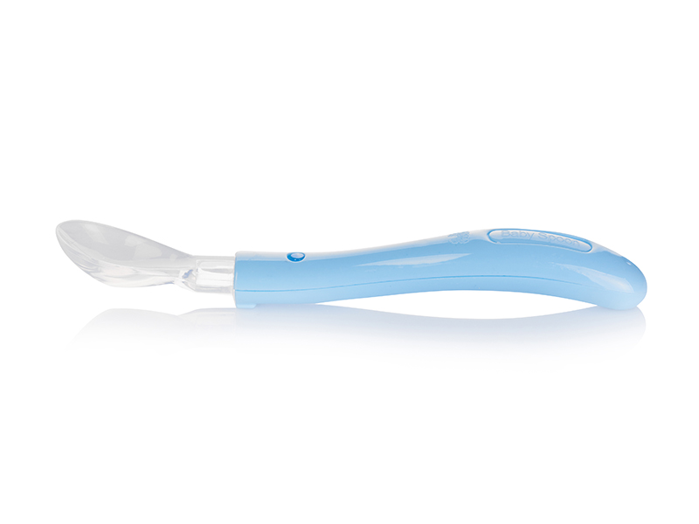 | 294 | Ложка Baby Land силиконовая, р. М | Полипропилен,силикон | 0-6 мес. | 129р. |  | 0 | 187р.
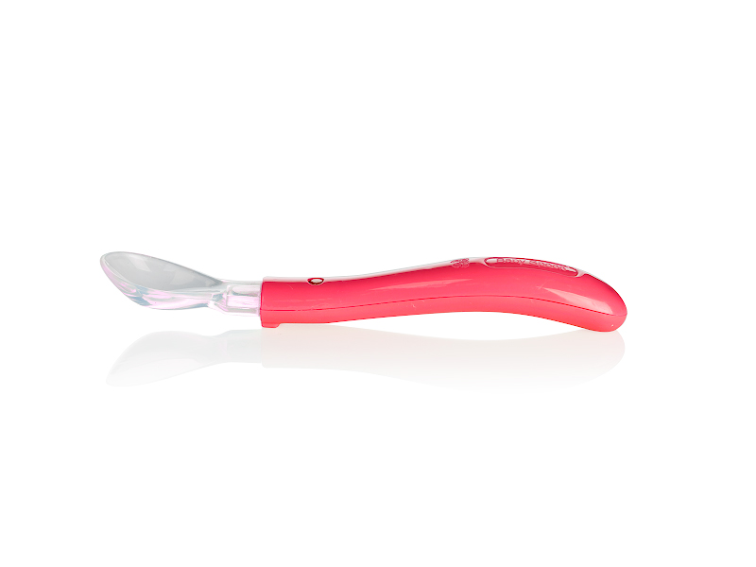 | 295 | Ложка Baby Land силиконовая, р. L | Полипропилен,силикон | 6-18 мес. | 130р. |  | 0 | 189р.
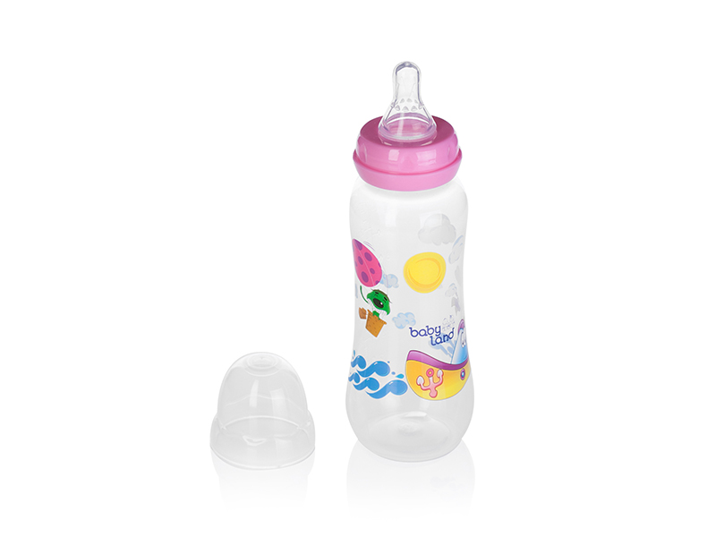 | 299 | Бутылочка Baby Land детская,классическая соска 240 мл ,средний поток | Полипропилен,силикон | 6-18 мес. | 138р. |  | 0 | 200р.
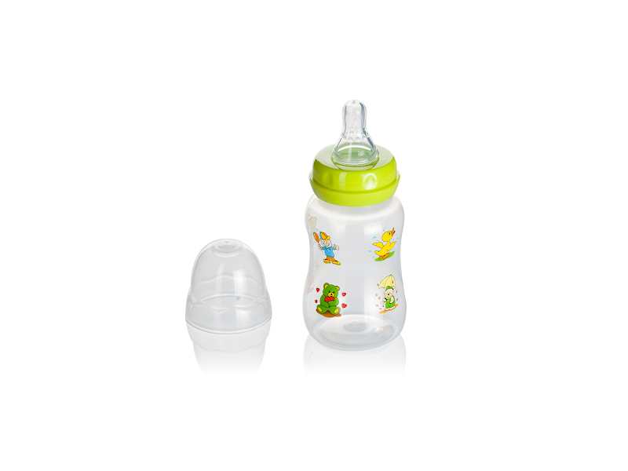 | 300 | Бутылочка Baby Land детская,классическая соска 150 мл ,средний поток | Полипропилен,силикон | 6-18 мес. | 122р. |  | 0 | 177р.
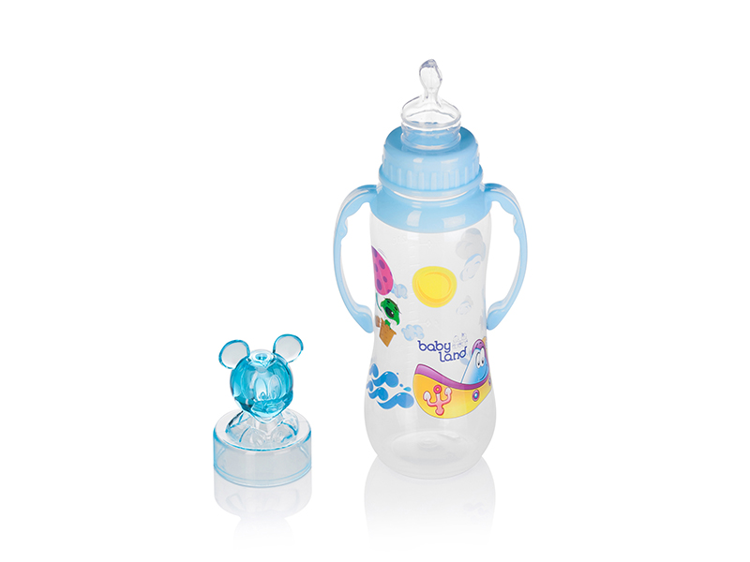 | 318 | Бутылочка Baby Land детская,классическая соска 240 мл ,средний поток | Полипропилен,силикон | 6-18 мес. | 180р. |  | 0 | 261р.
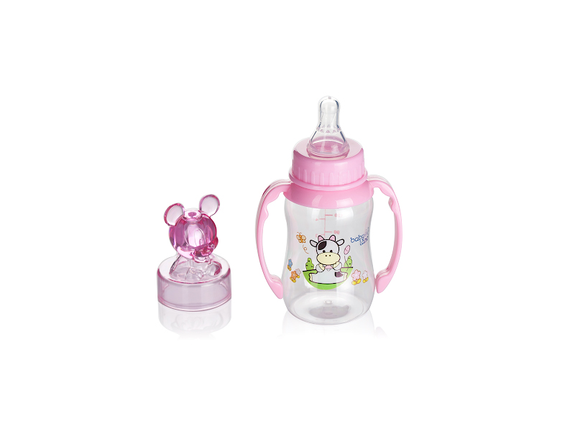 | 319 | Бутылочка Baby Land детская,классическая соска 150 мл ,средний поток | Полипропилен,силикон | 6-18 мес. | 164р. |  | 0 | 238р.
 | 320 | Бутылочка Baby Land детская,ортодонтическая соска 240 мл ,средний поток | Полипропилен,силикон | 6-18 мес. | 192р. |  | 0 | 278р.
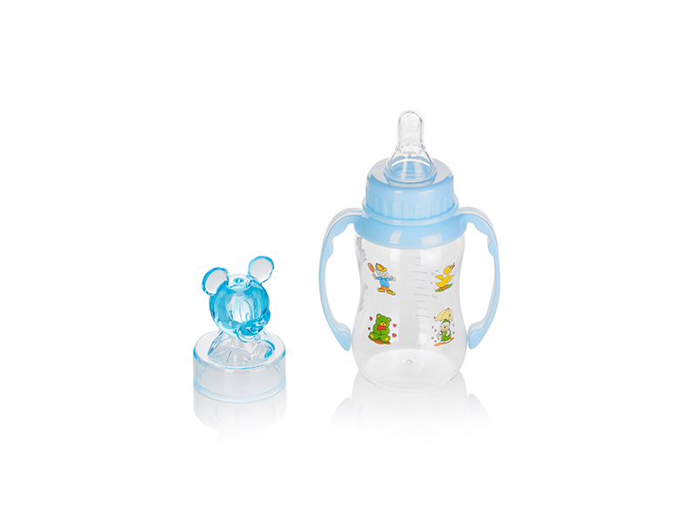 | 321 | Бутылочка Baby Land детская,ортодонтическая соска 150 мл ,средний поток | Полипропилен,силикон | 6-18 мес. | 177р. |  | 0 | 257р.
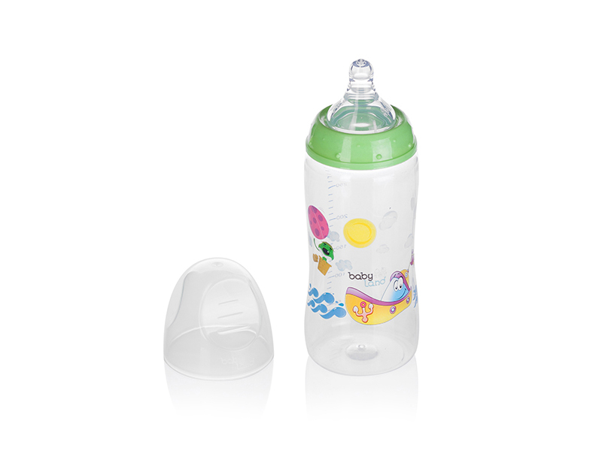 | 322 | Бутылочка Baby Land детская,классическая соска 300 мл ,средний поток | Полипропилен,силикон | 6-18 мес. | 216р. |  | 0 | 313р.
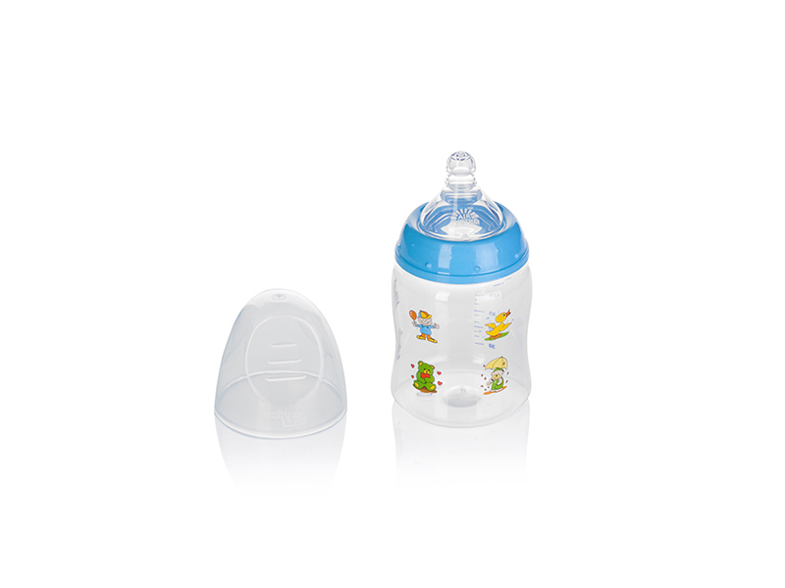 | 323 | Бутылочка Baby Land детская,классическая соска 150 мл ,средний поток | Полипропилен,силикон | 6-18 мес. | 178р. |  | 0 | 258р.
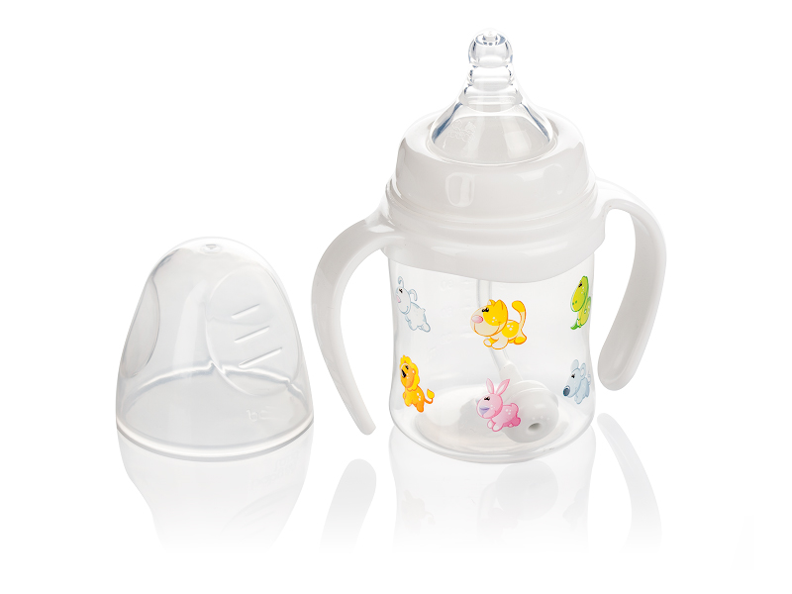 | 356 | Бутылочка Baby Land детская с ручками,классическая соска 150 мл антиколик ,средний поток | Полипропилен,силикон | 6-18 мес. | 280р. |  | 0 | 406р.
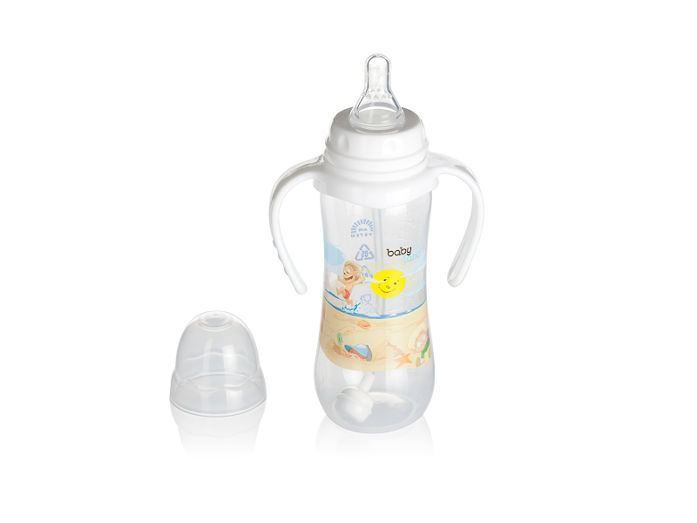 | 358 | Бутылочка Baby Land детская с ручками,классическая соска 240 мл антиколик ,средний поток | Полипропилен,силикон | 6-18 мес. | 238р. |  | 0 | 345р.
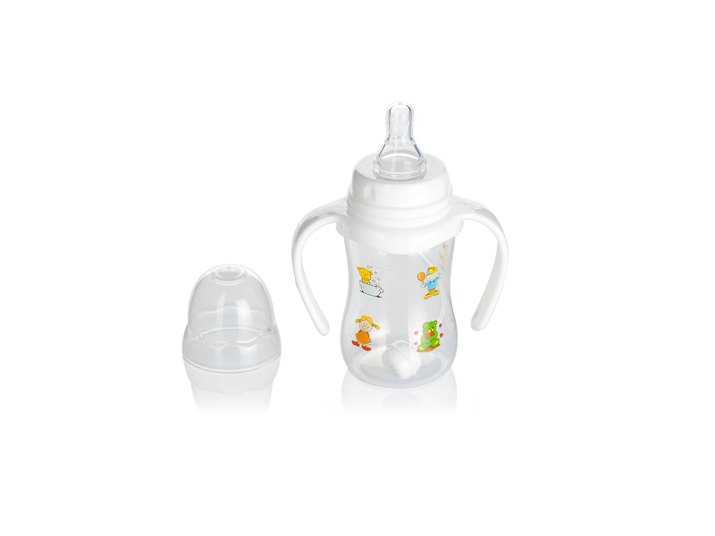 | 360 | Бутылочка Baby Land детская с ручками,классическая соска 150 мл антиколик ,средний поток | Полипропилен,силикон | 6-18 мес. | 214р. |  | 0 | 310р.
 | 370 | пустышка babyland с цепочкой ортодонтическая в футляре с 6 мес. | Полипропилен,силикон | 6-18 мес. | 230р. |  | 0 | 334р.
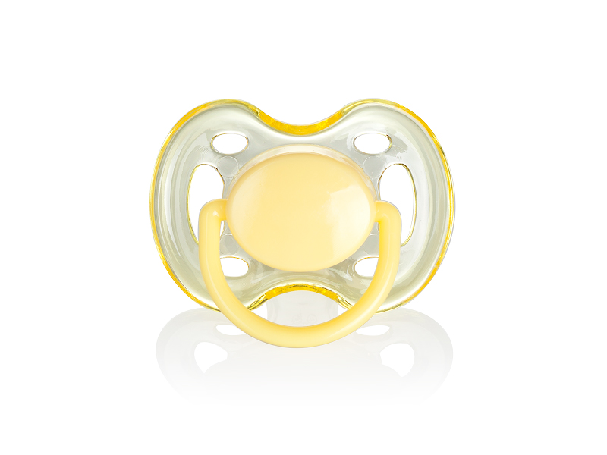 | 383 | Пустышка Baby Land силиконовая классическая 0-6 мес., 1 шт. | Полипропилен,силикон | 0-6 мес. | 102р. |  | 0 | 148р.
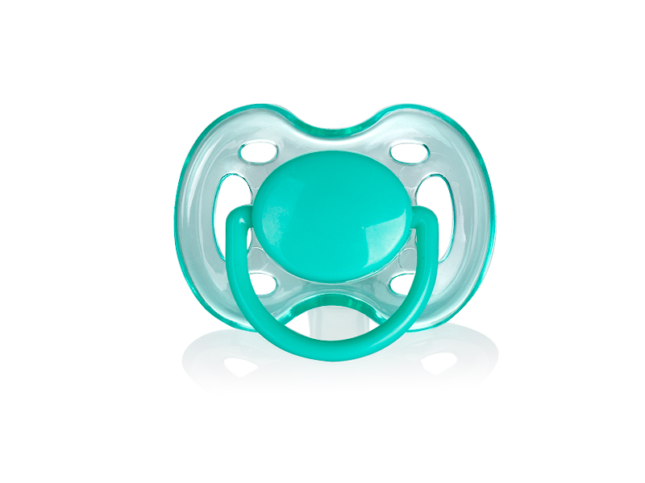 | 384 | Пустышка Baby Land силиконовая классическая с 6 мес., 1 шт. | Полипропилен,силикон | 6-18 мес. | 102р. |  | 0 | 148р.
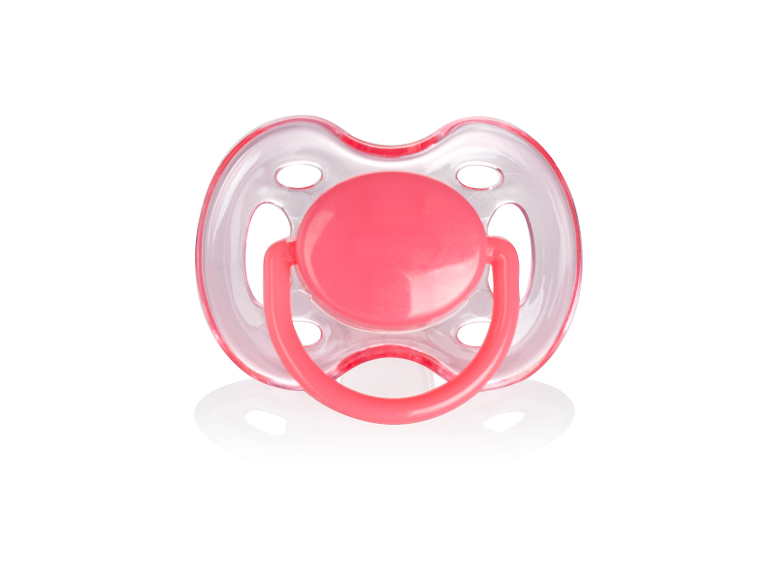 | 387 | Пустышка Baby Land силиконовая ортодонтическая 0-6 мес., 1 шт. | Полипропилен,силикон | 0-6 мес. | 102р. |  | 0 | 148р.
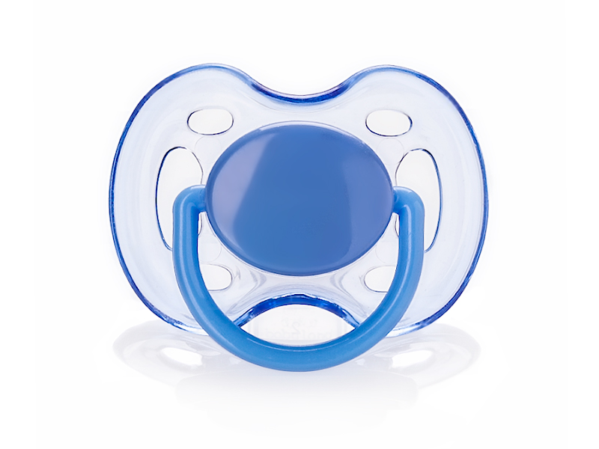 | 388 | Пустышка Baby Land силиконовая ортодонтическая 6-18 мес., 1 шт. | Полипропилен,силикон | 6-18 мес. | 102р. |  | 0 | 148р.
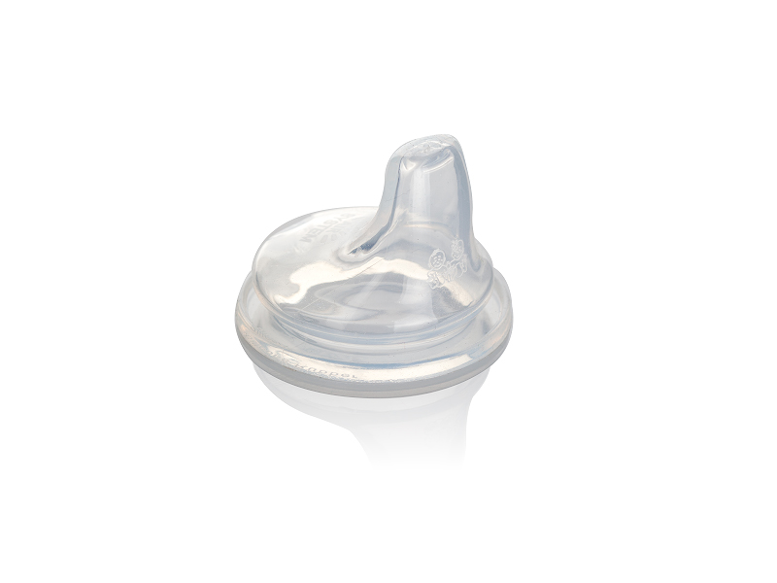 | 350 | соска для поильника Baby Land силикон ,с 6 месяцев, быстрый поток | силикон | 6-18 мес. | 107р. |  | 0 | 155р.
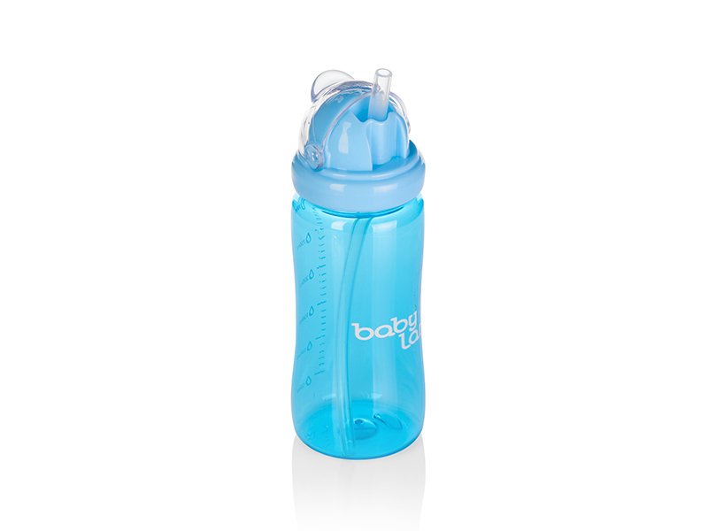 | 380 | детский поильник с трубочкой babyland,с 6 месяцев | Поликарбонат, силикон | 6-18 мес. | 284р. |  | 0 | 412р.
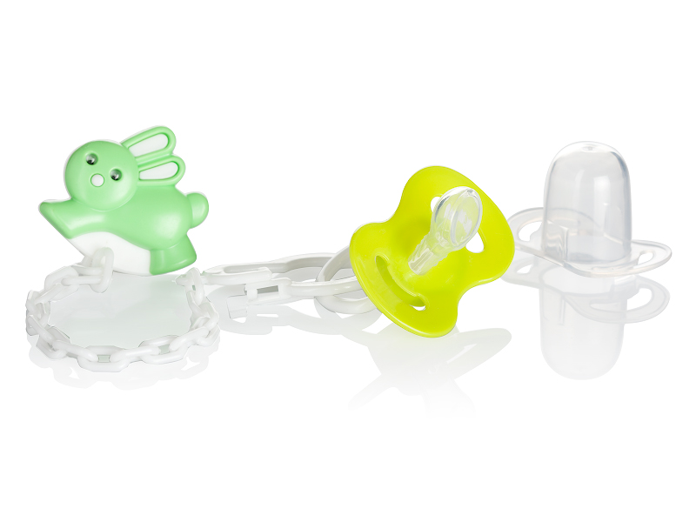 | 335 | пустышка babyland с цепочкой ортодонтическая с 6 мес. | Полипропилен,силикон | 6-18 мес. | 114р. |  | 0 | 165р.
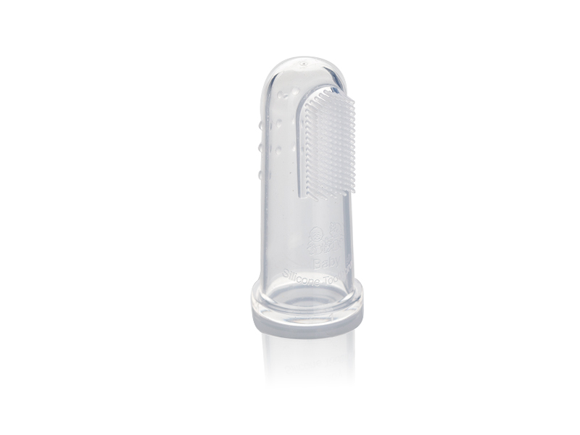 | 288 | Щетка cиликоновая детская на палец Babyland | силикон | 0-6 мес. | 165р. |  | 0 | 239р.
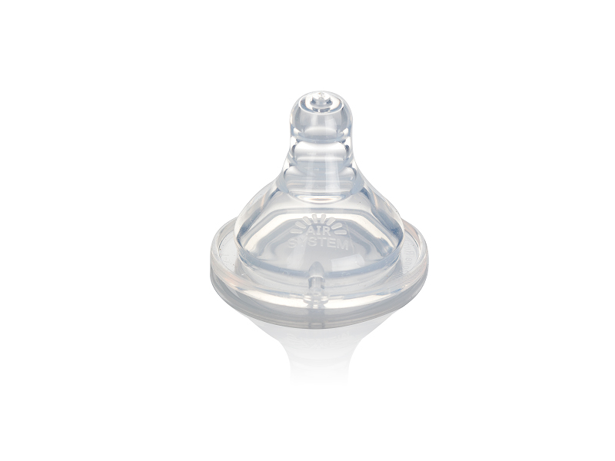 | 289 | Соска на бутылочку классическая с 0 мес Babyland с широким горлом | силикон | 0-6 мес. | 107р. |  | 0 | 155р.
временно нет фото,смотрите в каталоге | 421 | Набор для новорожденных Babyland ортодонтический с 6 месяцев | Полипропилен,силикон | 6-18 мес. | 1,800р. |  | 0 | 2,610р.
временно нет фото,смотрите в каталоге | 351 | Набор для новорожденных Babyland классический с 6 месяцев | Полипропилен,силикон | 6-18 мес. | 1,800р. |  | 0 | 2,610р.
 |  |  |  |  |  | ИТОГО | 0

